Voorpagina
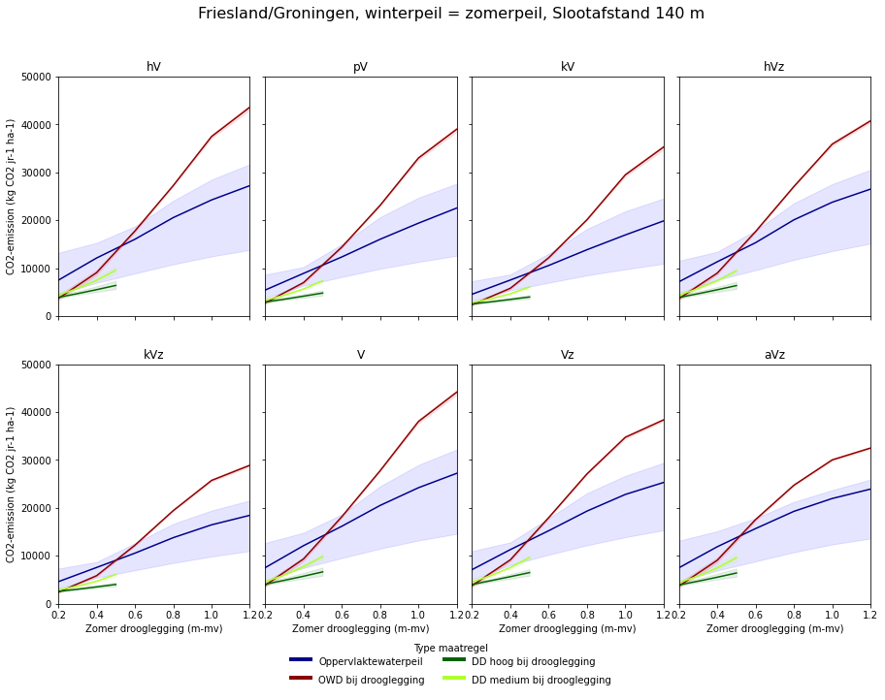
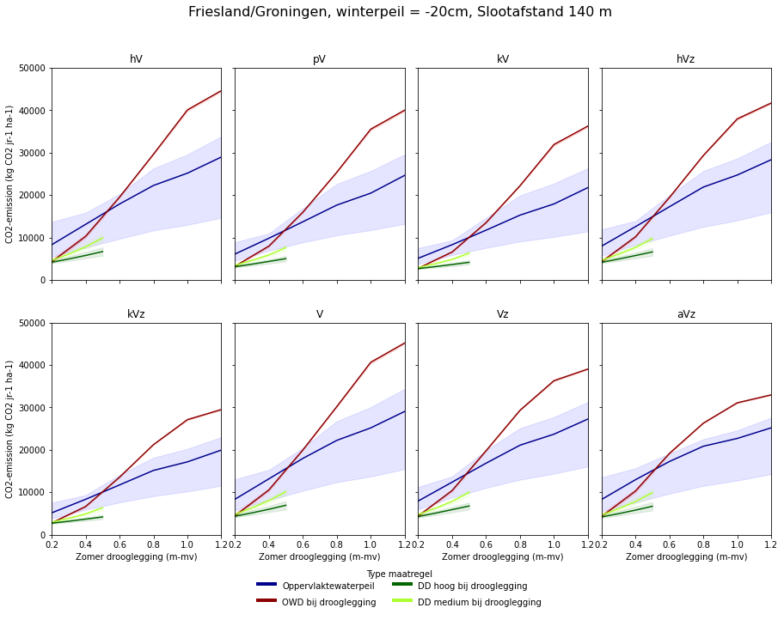
Rekentool Noord Nederland (vul alleen de gele cellen in) |  |  |  |  |  |  | CO2-uitstoot (tCO2 jr-1 ha-1)
 | Archetype | Slootafstand (m) | Maatregel* | Drukdrainage scenario | Zomer drooglegging (m-mv) | Winterpeil | Mediaan | Min** | Max**
Referentiesituatie | hV | 40 | ref | hoog_peil | 0.2 | gelijk aan zomerpeil | 3.3 | 3 | 4.3
Nieuwe situatie | hV | 40 | owd | hoog_peil | 0.2 | gelijk aan zomerpeil | 3 | 3 | 3.3
Reductie (%) |  |  |  |  |  |  | 9%
*voor de maatregel drukdrainage (dd) zijn andere droogleggingssituaties doorgerekend. Indien de kolom Maatregel wordt aangepast, pas dan ook de kolom Zomer drooglegging aan.
**de getoonde onzekerheid (min-max) representeert enkel de onzekerheid in de grondwaterstand, de daadwerkelijke onzekerheid is nog groter.

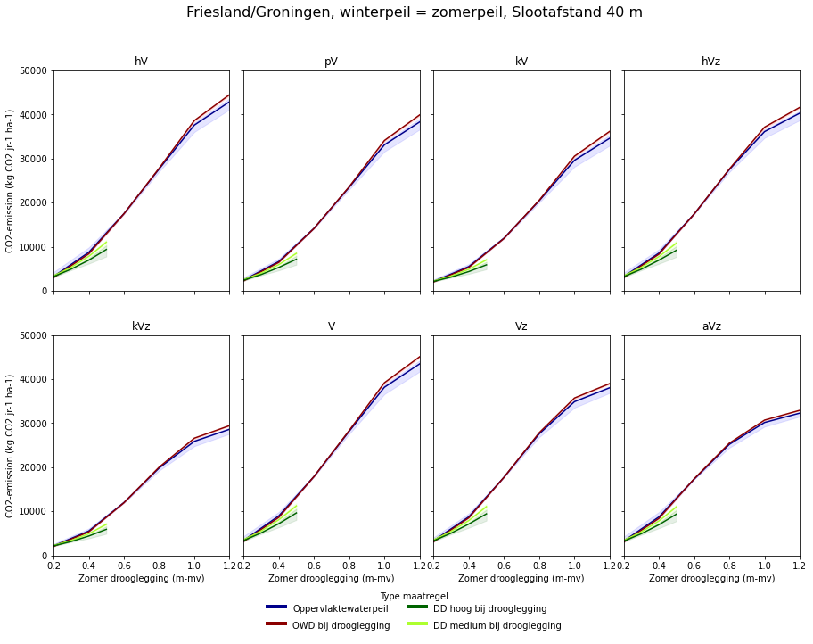
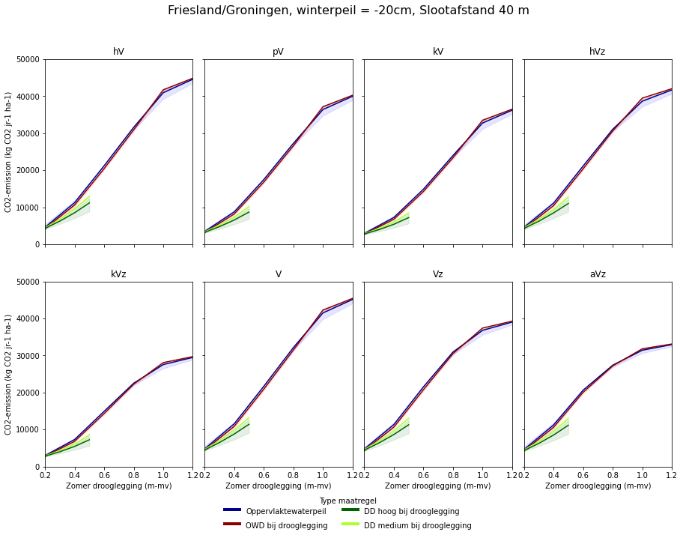
Voorbeeld uitwerking CO2-uitstoot perceel met slootafstand 40 m in Friesland/Groningen |  |  |  |  |  |  |  | Afkortingen archetypes
 |  |  |  |  |  |  |  | hV | koopveengronden
 |  |  |  |  |  |  |  | pV | weideveengronden
 |  |  |  |  |  |  |  | kV | waardveengronden
 |  |  |  |  |  |  |  | hVz | koopveengrond op zand
 |  |  |  |  |  |  |  | kVz | waardveengrond op zand
 |  |  |  |  |  |  |  | V | Vlierveengronden
 |  |  |  |  |  |  |  | Vz | Vlierveengrond op zand
 |  |  |  |  |  |  |  | aVz | madeveengronden

Voorbeeld uitwerking CO2-uitstoot perceel met slootafstand 60 m in Friesland/Groningen

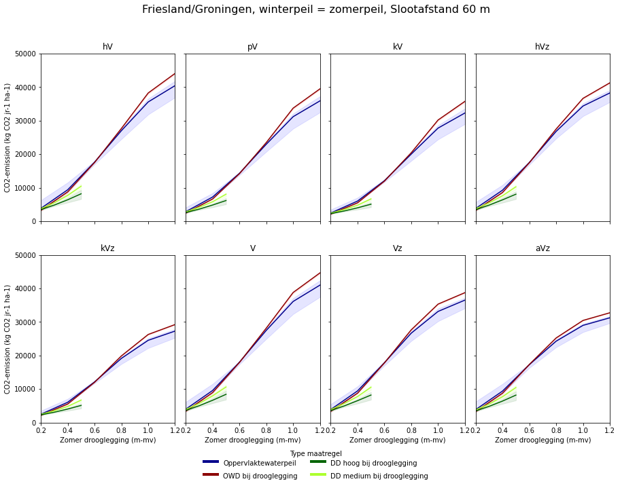
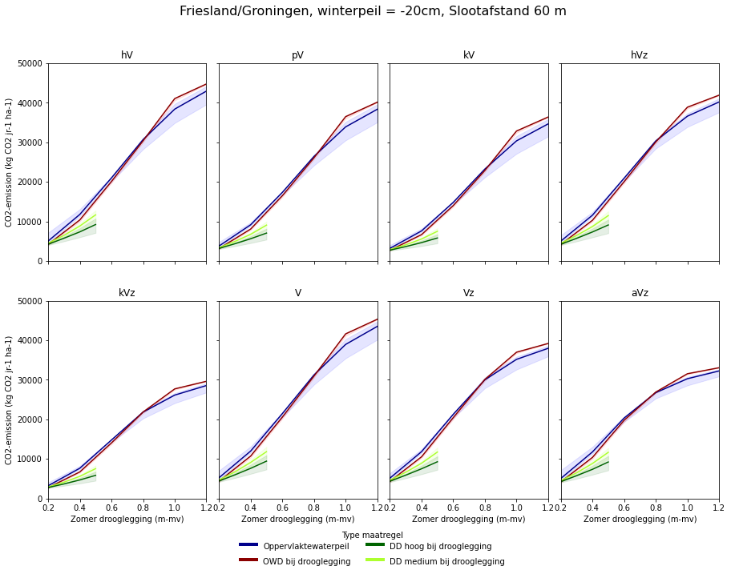

Voorbeeld uitwerking CO2-uitstoot perceel met slootafstand 80 m in Friesland

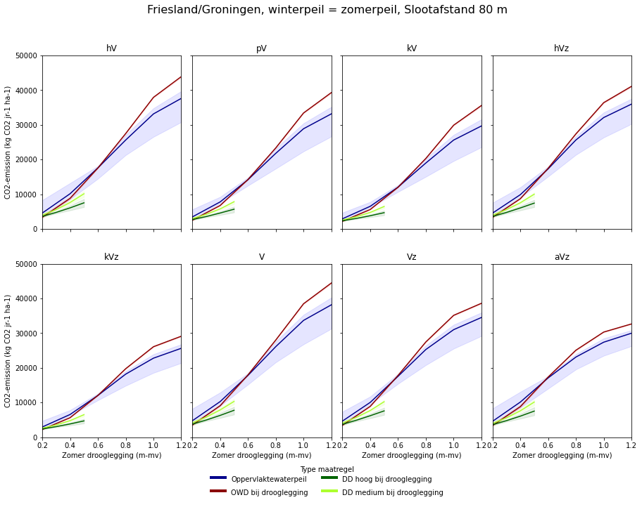
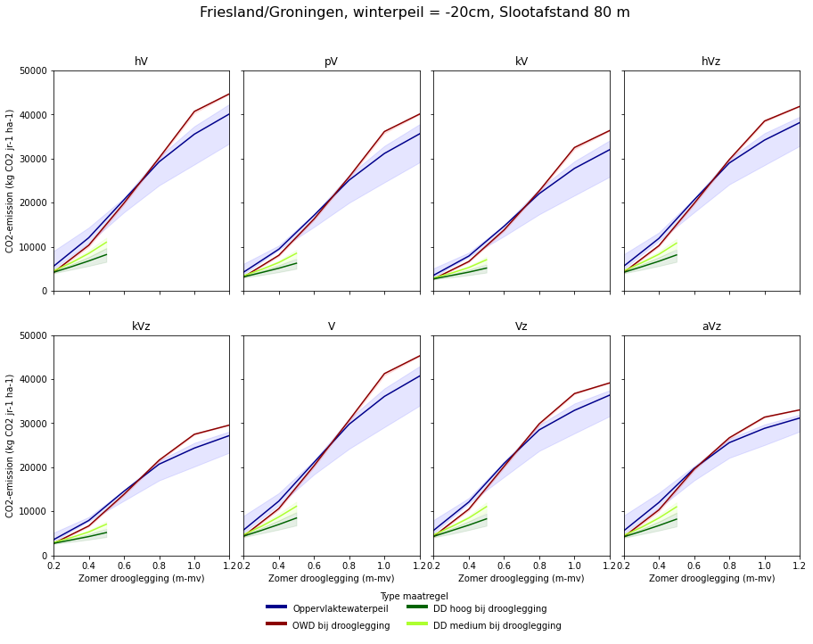

Voorbeeld uitwerking CO2-uitstoot perceel met slootafstand 100 m in Friesland

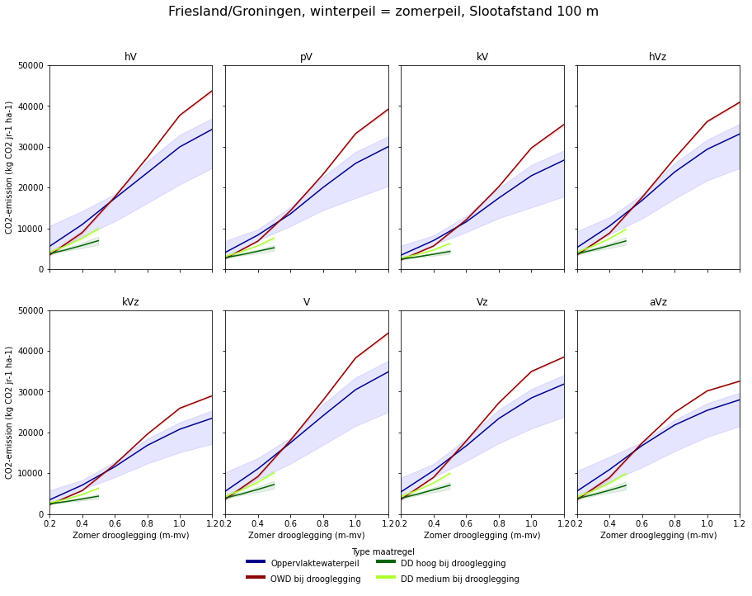
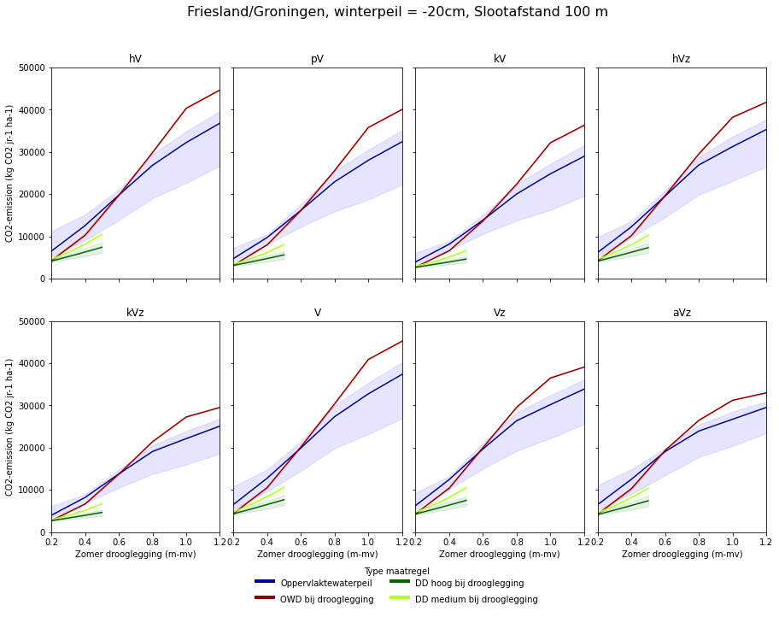

Voorbeeld uitwerking CO2-uitstoot perceel met slootafstand 120 m in Friesland
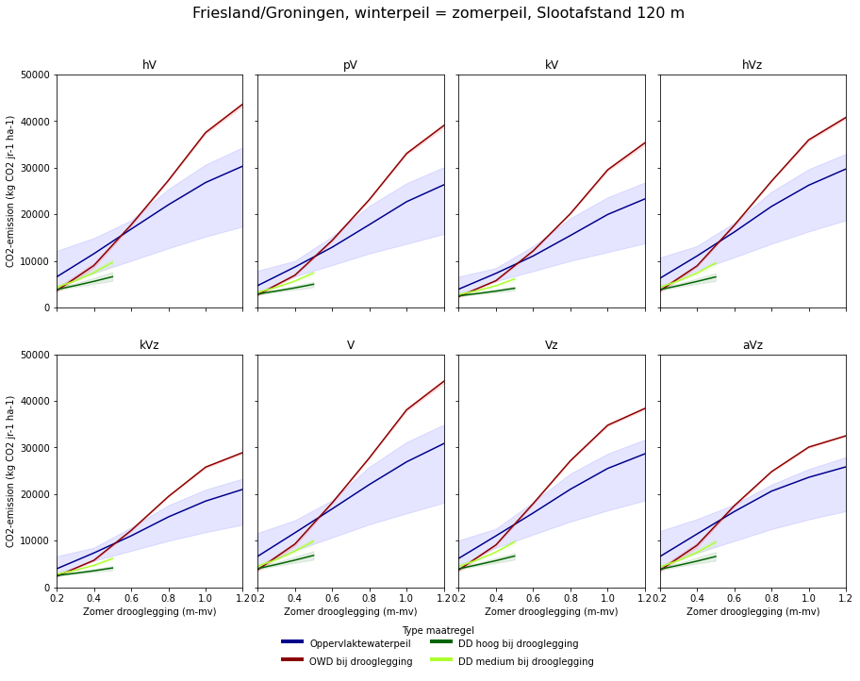
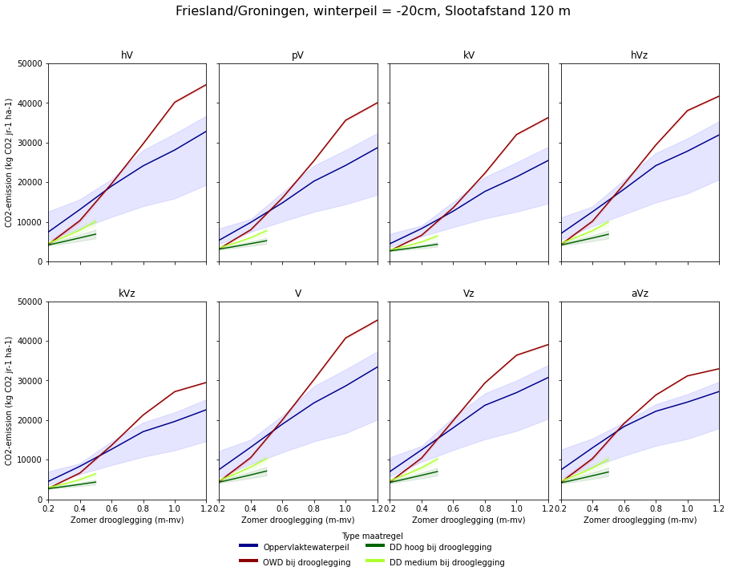

Voorbeeld uitwerking CO2-uitstoot perceel met slootafstand 140 m in Friesland

